分析結果_大学で出来る
「大学でしかできないこと」の分析結果

分析のキーポイント

1. 他者との「対話」と「出会い」が最大の価値
2. 「共創」と「試行錯誤」を許容する環境
3. 大学独自の「学習インフラ」の活用

カテゴリ別集計データ

対人交流・議論 | 16
人的ネットワーク・出会い | 16
共同活動・共創プロジェクト | 10
課外活動・実体験・自己成長 | 10
専門的・体系的な学習 | 9
資格取得・キャリア形成 | 5
専門施設・設備の活用 | 2

カテゴリ別集計

分析結果_一人で出来る
「自分一人でもできること」の分析結果

分析のキーポイント

**1. 知識の習得と思考の整理**: 最も多かったのは「知識の習得・読書・調査」（16件）と「思考・整理・探求」（11件）であり、インプットと自分の中での整理は一人で行うべき基本活動として認識されています。
**2. 資格や試験に向けた学習**: 「資格・試験・問題演習」（10件）も多く挙げられており、明確な正解がある学習や反復練習は個人の取り組みとして適していると考えられています。
**3. AIの積極的な活用**: 「AIとの壁打ち・対話」（7件）が複数挙げられており、一人での学習や思考を深めるための新しいパートナーとしてAIが定着しつつあることが伺えます。

カテゴリ別集計データ

カテゴリ | 件数
知識の習得・読書・調査 | 16
思考・整理・探求 | 11
資格・試験・問題演習 | 10
AIとの壁打ち・対話 | 7
学外活動（一人旅等） | 4
レポート作成 | 2

カテゴリ別集計

分析結果_大学の場
「なぜ、大学の場が必要？」の分析結果

分析のキーポイント

• 「多様な人との出会い・交流」が最も多く、同じ志を持つ仲間や異なる背景を持つ人々との繋がりが重視されています。
• 「専門的な学び・研究」や「最先端の情報・施設」など、大学ならではの高度な学習環境が求められています。
• 他者との対話を通じた「自己の成長・価値観の変容」や「共創・実践」の場としての役割も強く認識されています。

カテゴリ別集計データ

カテゴリ | 件数
多様な人との出会い・交流 | 10
専門的な学び・研究 | 8
特殊な環境・経験 | 5
自己の成長・価値観の変容 | 4
対話を通じた共創・実践 | 4
その他（社会貢献・就職など） | 3

カテゴリ別集計

マインドマップ
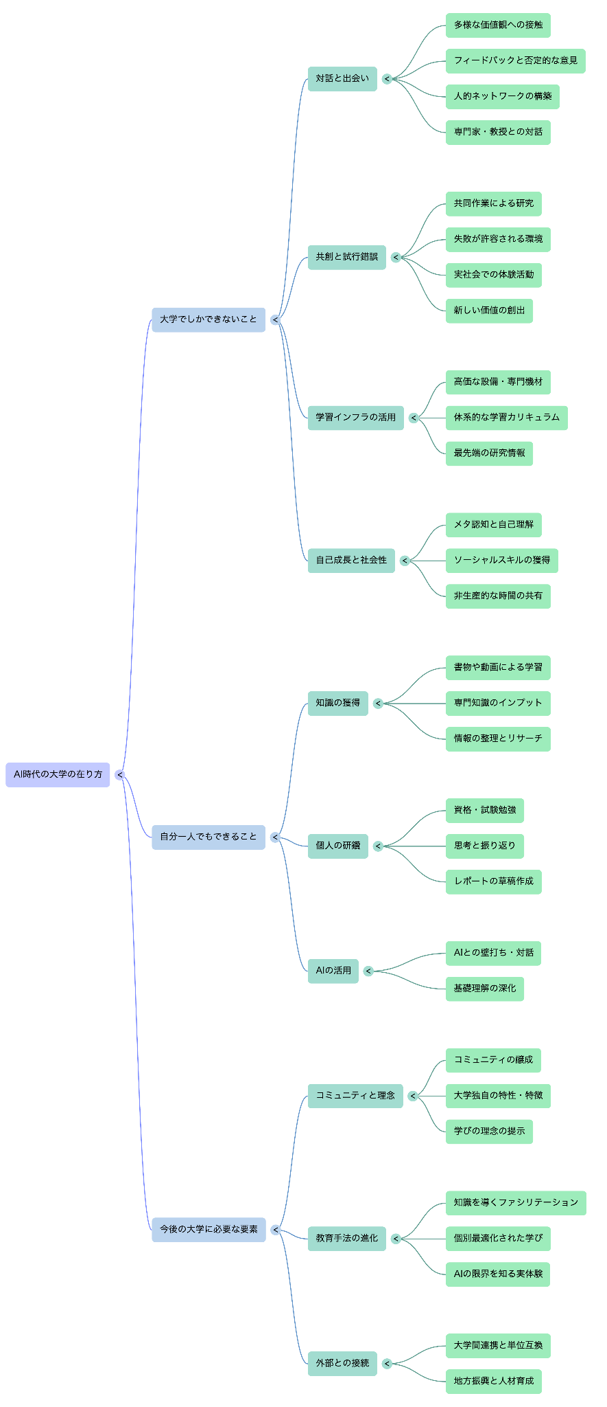

インフォグラフ
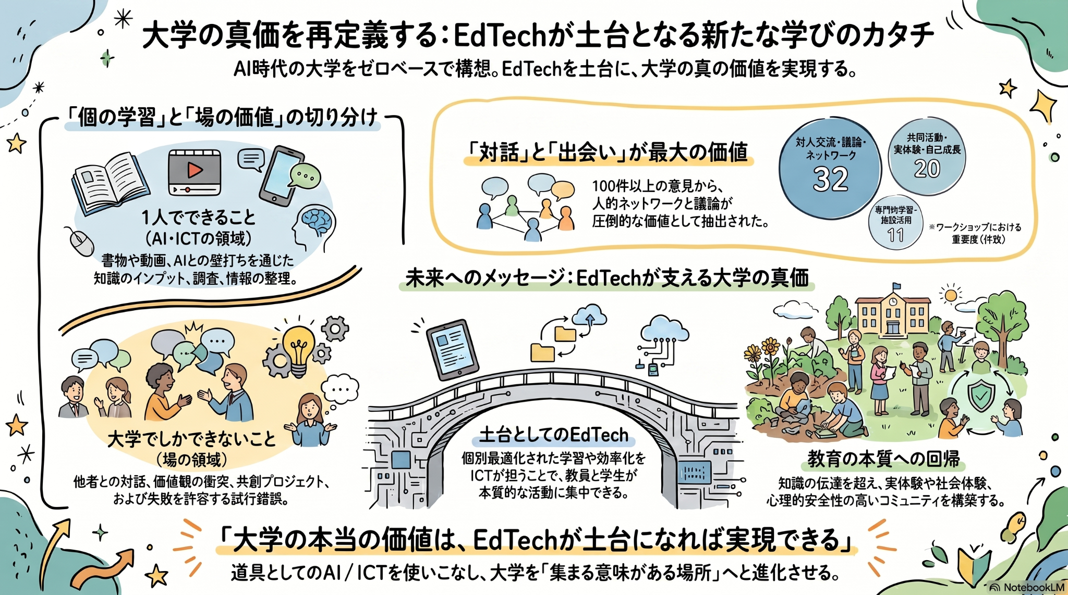

https://drive.google.com/file/d/1AjcIlpY7D0roJwTT_nFlFoISYzQBFyUN/view?usp=sharing

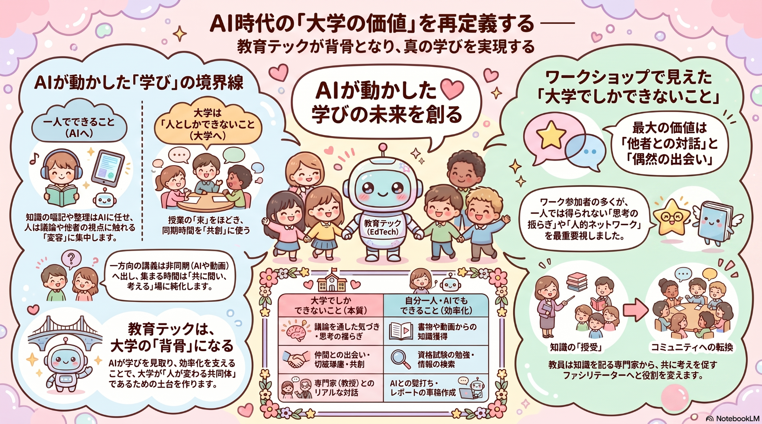

https://drive.google.com/file/d/1NU_YCalLrduTs3lz6DFQvk9zlYogohIy/view?usp=sharing

https://drive.google.com/file/d/1gJNhfIMl3ePOuibaROaWI7KWMI0jzClI/view?usp=sharing

